Sheet1
【18春令营-价值投资新时代】任务一：发掘能赚钱的制造业新股

【通关题】
1. 2010年底中小板和创业板分别上市了两家泵业企业，到2012年12月3日（前一轮熊市中小板和创业板）的底部，两家公司相比发行价分别下跌了多少？
 | 发行价 | 12.12.3股价 （复权值） | 下跌值 | 下跌值/发行价 (%)
300145.SZ-南方泵业 | 37.80 | 29.76 | 8.04 | 21.3%
002532.SZ-新界泵业 | 32.88 | 31.78 | 1.10 | 3.3%

2.下跌的主要原因是什么？业绩还是估值，请定量说明。
下跌的主要原因应该是估值。理由如下：
1、从PE/PB Band看，这段时间是PE最低点。
300145.SZ-南方泵业12年12月3日的PE为20.3。
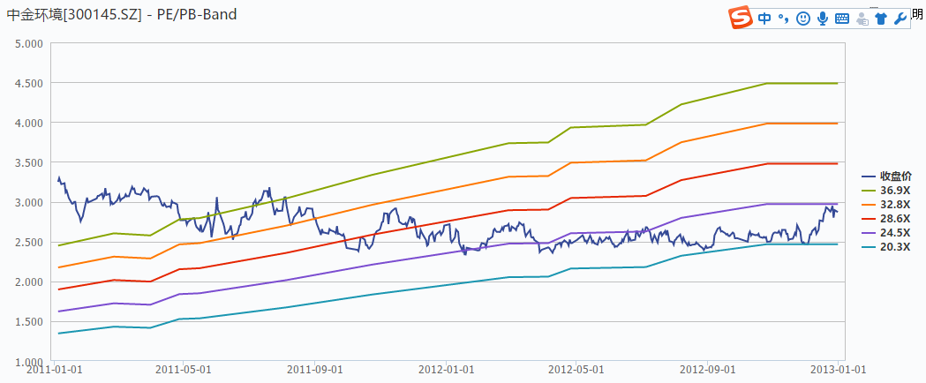

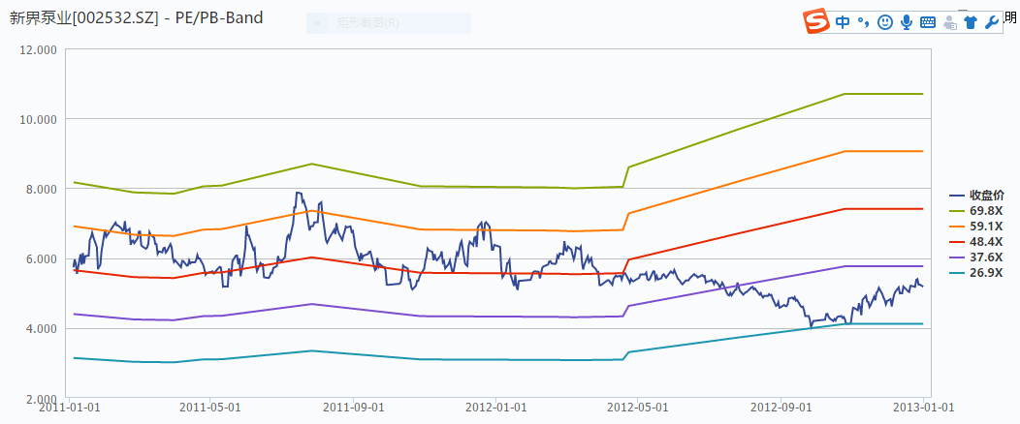
002532.SZ-新界泵业在12年10月30日达到PE最低点，PE为27。

2）从第8题的分析看，两个公司上市后连续三年的营收和净利润都有较大增长。

3. 2010年后，你认为中国制造业（第二产业的主要代表）总体增速是多少？为什么？对应合理PE是多少倍？
根据http://economy.caijing.com.cn/20150508/3878024.shtml
从2010 年一季度起，进入经济下行周期。第二产业经济增速从2010 年一季度的15%下降到2015 年一季度的6.4%；工业增加值增速从20.7%下降到6.4%。
根据http://www.cnindex.com.cn/syl.html，制造业的市盈率如下：
 | 静态市盈率 |  | 滚动市盈率
 | 加权平均 | 中位数 | 加权平均 | 中位数
 | 39.03 | 52.6 | 31.22 | 45.17
个人觉得中位数市盈率更为合理。但制造业个位数的行业增速，40-50倍市盈率偏高，20倍以内更为合理。

4. 制造业上市公司要获得比整体行业更快的增速主要有哪些途径？
途径有：
1、提高集中度
2、消费升级（从无到有，从有到好）
3、中国制造，进口替代
4、地域扩张
5、提高护城河
5.你认为上市对制造业企业的主要帮助是什么？
上市对制造业企业的主要帮助有：
1、提高企业的知名度
2、提高产能
3、为企业解决资金问题
1）有利于提高集中度
2）有更多资金进行研发
3）有资金进行扩张
4）有助于提高护城河

6.写出南方泵业和新界泵业上市时候的募投项目。归纳制造业企业IPO的主要募投方向。
南方泵业募投项目有：1）年新增 20 万台不锈钢冲压焊接离心泵生产线技术改造项目；2）年产2,000 套无负压变频供水设备建设项目；3）海水淡化高压泵研发项目
新界泵业募投项目有：1）年产100万台农用水泵建设项目；2）技术中心建设项目。
从以上两个公司募投项目看，有两个方向：
1）产业链拓展
2）技术研发

7.写出南方泵业和新界泵业上市申报前几年的产能利用率。标注所在招股说明书的位置。你认为该如何解读制造业企业上市时的产能利用率。
两家公司上市申报前几年产能利用率如下表所示：
 | 2007 | 2008 | 2009 | 2010
300145.SZ-南方泵业 | 121.97% | 107.73% | 108.03% |  | （招股说明书P1‐1‐339)
002532.SZ-新界泵业 | 88.16% | 85.21% | 94.07% | 95.96% | （招股说明书P95-P96)
南方泵业产能利用率大于1，新界泵业产能利用率接近1。这说明市场需求较大，供应小于需求。

8.从上市后两家公司的业绩表现看，你认为产能是否对两家公司的发展形成制约？
南方泵业2010-2012年主要业绩表现如下：
 | 2012年报 | 2011年报 | 2010年报
营业总收入（万元） | 104877.4 | 86502.5 | 63565.4
同比(%) | 21.2 | 36.1 | 60.1
归属母公司股东的净利润 | 12089.0 | 9730.0 | 6736.0
同比(%) | 24.3 | 44.5 | 47.1
南方泵业2010-2012年的营业收入和净利润同比都有较大增加，说明市场需求较大，公司扩张。
新界泵业2010-2012年主要业绩表现如下：
 | 2012年报 | 2011年报 | 2010年报
营业总收入（万元） | 94245.1 | 76451.5 | 56742.7
同比(%) | 23.3 | 34.7 | 26.8
归属母公司股东的净利润 | 8631.6 | 6019.3 | 5918.1
同比(%) | 43.4 | 1.7 | 25.7
新界泵业2010-2012年的营业收入和净利润同比也有较大增加，说明市场需求较大，公司扩张。
从公司营收和净利润同比看，两公司上市后，都得到了较大发展。有可能上市前产能制约了公司发展。

9.从2011-2013年的中报和年报中持续追踪募投项目的进展，列表投资完成度和实现的效益。
南方泵业募投项目进展情况如下表所示
 |  | 2011年2Q | 2011年4Q | 2012年2Q | 2012年4Q | 2013年2Q | 2013年4Q
新增 20 万台不锈钢冲压焊接离心泵生产线技术改造项目 | 投资进度 | 18.60% | 27.08% | 30.83% | 47.67% | 68.39% | 71.21%
 | 实现的效益(万元） | 786 | 2116.82 | 1012.25 | 3167.4 | 2,339.69 | 12,039
年产2,000 套无负压变频供水设备建设项目 | 投资进度 | 13.80% | 18.74% | 27.84% | 24.95% | 24.95% | 44.59%
 | 实现的效益(万元） | 220 | 166.55 | 87.47 | 439.36 | 321.21 | 1,687.45
海水淡化高压泵研发 | 投资进度 | 5.40% | 10.24% | 10.67% | 18.96% | 26.28% | 79.88%
 | 实现的效益(万元） | 0 | 0 | 0 | 0 | 0 | 0

新界泵业募投项目进展情况如下表所示
 |  | 2011年2Q | 2011年4Q | 2012年2Q | 2012年4Q | 2013年2Q | 2013年4Q
年产100万台农用水泵建设项目 | 投资进度 | 12.76% | 26.02% | 48.50% | 98.72% | 106.70% | 106.70%
 | 实现的效益(万元） | 0 | 0 | 0 | 0 | 0.00 | 4,382
技术中心建设项目 | 投资进度 | 0.75% | 18.66% | 53.94% | 67.73% | 94.31% | 94.31%
 | 实现的效益(万元） | 0 | 0 | 0 | 0 | 0 | 0.00

10.写出南方泵业和新界泵业所处大行业/细分行业的竞争格局。（行业集中度，外资/民营各自的市场份额，高中低端各自的市场份额，进出口对产值和市场规模的影响）。标注所在招股说明书的位置。参考券商研报，对比你的答案。
南方泵业招股说明书P1-1-85到P1-1-86
世界泵行业有约1万家泵制造厂商，市场竞争激烈，但行业集中度很高。
中国泵行业规模以上企业3500家以上，产品种类约为450个系列5000多个品种。与世界泵业市场相比，我国泵业市场集中度相对较低，没有市场地位显著突出的综合性泵业集团。。但在主要细分市场领域，市场份额越来越向几个优势企业集中。
世界前10位的泵业生产商大部分已通过独资或合资的方式在国内建立了研发和生产基地。另外一些国外企业也通过设立办事处或代理商逐渐进入中国市场。外资（合资）企业的销售额占我国市场销售额的23.8%。
由于不锈钢冲压焊接离心泵对于生产技术水平、企业的设计和研发能力以及资金投入的要求较高，目前国内市场上能生产和供应不锈钢冲压焊接离心泵的企业为数较少,目前国内生产不锈钢冲压焊接离心泵的厂商在30家左右。
外资企业的产品价格昂贵，主要占据高端市场。南方泵业产品性能接近外资企业产品，主要占据中端市场，并逐渐向高端市场扩展。
新界泵业招股说明书P66-P68
世界泵行业的集中度很高，2006年世界前十大泵制造商的销售额占世界泵市场总量的50%。随着近年来泵业制造基地不断向中国等亚洲各国转移，目前中国已成为全世界最重要的泵类生产国之一。
我国农用水泵行业发展主要呈现以下特点： （1）产品品种齐全，技术含量和工艺水平有待提升； （2）集中度不高，有待行业整合。 （3）国内品牌占据主导地位。国外品牌产品进入国内农用水泵市场存在天然的劣势，价格高昂且销售渠道只能到达大中型城市。因此，99%以上的农用水泵市场为国内厂商所占据。 （4）我国农用水泵近年来开始大量出口海外市场。泵的出口额占世界出口额的百分比从2003年的3.4% 增加到2007年的8.6%。
中金环境-300145.SZ-“替代空间”+“产业拓展”=快速成长 P5
中高端产品基本被国外厂商垄断，国内冲压离心泵市场50%的份额被以丹麦格兰富为首的外资企业占领。国内南方泵业占12%左右的市场份额。

20121016_南方泵业_国金证券.

11、为什么南方泵业的毛利率高于新界泵业，如何解读两者所处的竞争地位，和未来的发展前景？
由于南方泵业所处的不锈钢冲压焊接离心泵行业对于生产技术水平、企业的设计和研发能力以及资金投入的要求较高，目前国内市场上能生产和供应不锈钢冲压焊接离心泵的企业为数较少,目前国内生产不锈钢冲压焊接离心泵的厂商在30家左右。
而新界泵业所处的农用水泵行业集中度不高，多数企业产品同质化竞争严重。虽然新界泵业2007年、2008年和2009年公司农用水泵销量连续稳居国内行业第一。但市场占有率不到3%。
所以南方泵业的毛利率高于新界泵业。这两个公司均为所在细分行业的第一，未来发展南方泵业的前景更好。

12、支撑两家企业2013年至今股价表现的核心是什么？回站在2011-12年，公司上市不足3年，募投项目尚未达产，你如何从行业研究中窥探出两家公司未来的长期竞争力？
 | 13.1.4股价 （后复权值） | 最新收盘价 （后复权值） | 涨跌值 | 最新股价/13年初股价 (%)
300145.SZ-南方泵业 | 34.96 | 146.77 | 111.81 | 419.8%
002532.SZ-新界泵业 | 31.78 | 41.50 | 9.72 | 130.6%
以下几方面看长期竞争力：
1、看行业排名。行业第一的公司，竞争力强。
2、看行壁垒。技术壁垒，资金壁垒高的公司，竞争力强。
3、看行集中度和市场占有率。集中度高和市场占有率高的公司，竞争力强。

【附加题】
以下股票来自于2015年末恢复IPO后至2016年底上市的次新股，所属行业制造业，最新市盈率<30倍。
1、查看湘油泵（603319）的招股说明书，写出它的相关上市公司，分析他的竞争态势和未来增长的驱动因素。
主营业务：发动机（或内燃机）系统的关键及重要零部件。
行业供求基本情况：目前全国发动机泵类产品生产企业较多，但大部分竞争力不强，形成规模化生产的企业不多。
上市公司有：西泵股份[002536.SZ]、富奥股份[000030.SZ]。目前西泵股份是国内规模最大的汽车车水泵、排气歧管生产厂商之一。

而2013年、2014年湘油泵的柴油机机油泵在国内中重大柴油机市场占有率分别为36.65%、37.51%，保持稳中有升态势。
2013－2015年，湘油泵的汽油机机油泵在国内市场占有率分别为6.61%、7.66%和8.26%。
竞争优势：
1、新产品开发优势
2、技术领先优势
3、客户资源优势
4、产品质量优势
竞争劣势
1、生产规模有待进一步提高
2、资本实力不足
湘油泵未来发展的驱动力是我国经济平稳发展、相关行业的集中度较高，行业壁垒较高。但该公司不是相关行业的第一，市场占有率不高。

2、查看杭州叉车（603298）的招股说明书，写出它的相关上市公司，分析它的竞争态势和未来增长的驱动因素。
公司主营业务为叉车等工业车辆的研发、生产和销售，主要产品包括内燃叉车、电动叉车及其他工业车辆。公司隶属于工程机械行业，细分为叉车子行业。
目前国内叉车行业的集中度较高。2015年，本公司内燃叉车销量排名第二、电动平衡重式叉车销量排名第二、电动仓储叉车销量排名第六，公司主要产品在行业内市场地位突出。
国内主要竞争对手有：安徽合力（SH.600761）、龙工（上海）叉车有限公司、台励福机器设备（青岛）有限公司等叉车生产企业，安徽合力（SH.600761）为上市公司。
发展驱动因素：
1、需求增长。1）国民经济的稳定增长以及广泛的下游应用行业推动叉车市场持续扩张；2）伴随劳动力成本的上升以及人口红利的消失，机械替代人工是必然趋势，这种趋势使得叉车具有长期的市场需求；3）叉车市场的自然更新为行业带来新的需求

3、查看四方冷链（603339）的招股说明书，写出它的相关上市公司，分析它的竞争态势和未来增长的驱动因素。
国内综合优势领先的冷链装备制造企业和快速发展的特种集装箱制造企业。

主营业务：冷冻设备行业和罐式集装箱行业

冷冻设备占比逐年在建设，该行业竞争对手中还没有其他上市公司。
罐式集装箱行业规模客户中度较高，主要以国际物流公司和租罐式集装箱行业规模客户中度较高，主要以国际物流公司和租为主。罐式集装箱全球占比为：

罐式集装箱占比有增长趋势。该行业主要竞争对手上市公司有：中集集团和胜狮集团。

4、给出以上三家公司按吸引力排序
从以上资料分析，吸引力由强到弱排序为：1）杭州叉车（603298）；2）四方冷链（603339）；3）湘油泵（603319）

